Ripple
Vout Voltage Summary |  |  |  |  |  |  |  | Vout ripple Summary
VIN / IOUT |  | 0A | 300mA |  | 600mA | 1A | UNIT | VIN / IOUT | 0A | 300mA | 600mA | 1A | UNIT
 |  |  |  |  |  |  | V |  |  |  |  |  | mV
3 |  | 3.279 | 3..2766 |  | 3.277 | 3.2776 |  | 3 | 8.4 | 8.0000 | 12.8 | 24.8
3.3 |  | 3.2769 | 3.2763 |  | 3.2763 | 3.2766 |  | 3.3 | 9.6000 | 8.4000 | 12.2000 | 20.8000
3.7 |  | 3.2775 | 3.2762 |  | 3.2757 | 3.2751 |  | 3.7 | 11.6000 | 3.2000 | 3.4000 | 3.0000
4.2 |  | 3.2818 | 3.2760 |  | 3.2749 | 3.2742 |  | 4.2 | 12.0000 | 4.0000 | 4.4000 | 3.6000
5 |  | 3.2816 | 3.2757 |  | 3.2748 | 3.2734 |  | 5 | 13.2000 | 44.8000 | 4.6000 | 5.0000

3V | Iout=0A |  |  | Iout=300mA |  | Iout=600mA |  | Iout=1A
 | 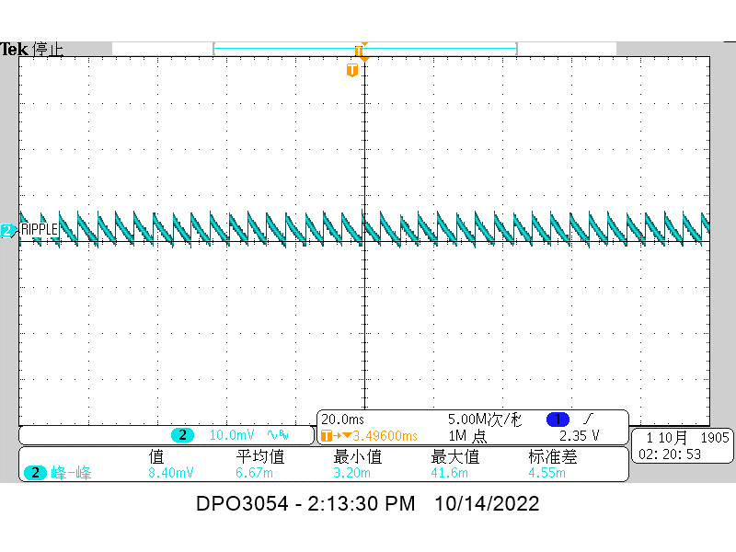 |  |  | 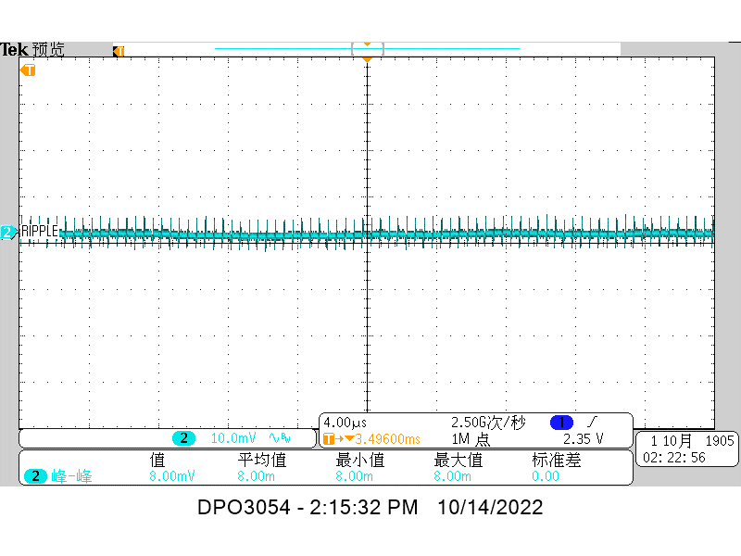 |  | 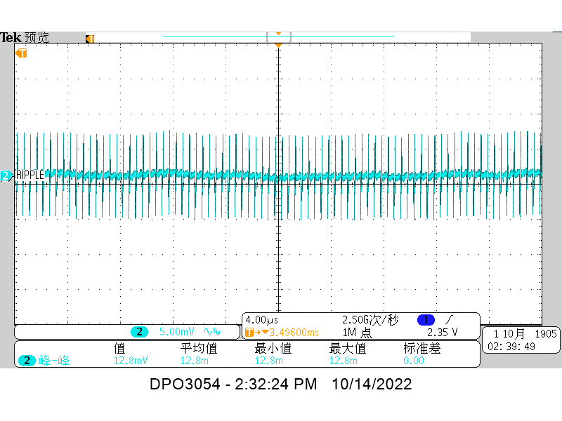

 | 8.4mV |  |  | 8.0mV |  | 12.8mV |  | 24.8mV

3.3V | 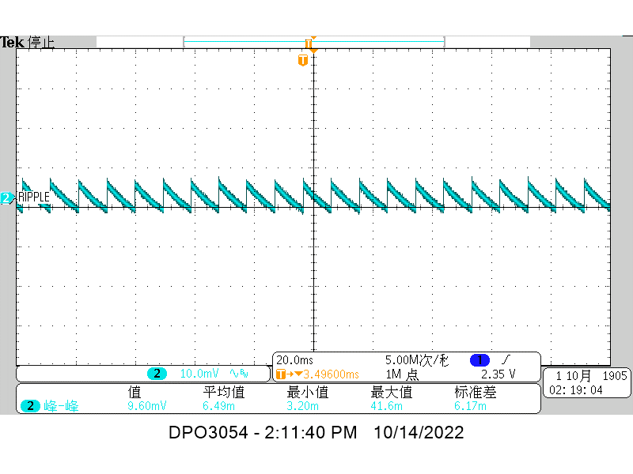 |  |  | 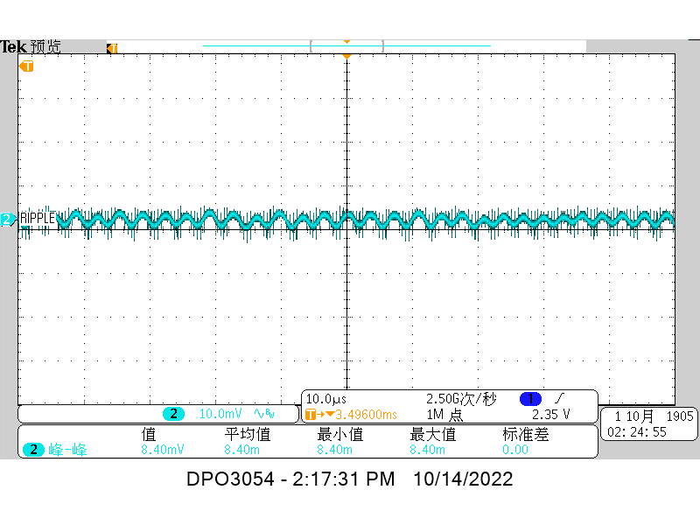 |  | 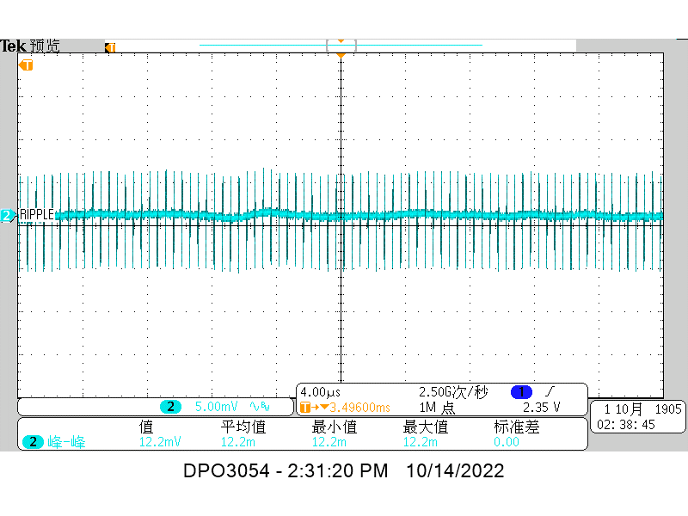

 | 9.6mV |  |  | 8.4mV |  | 12.2mV |  | 20.8mV
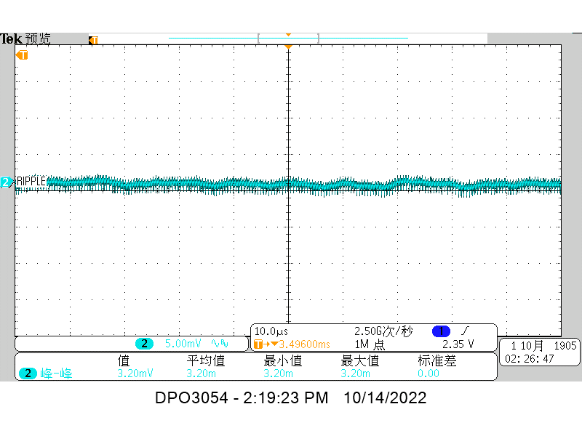
3.7V |  |  |  |  |  | 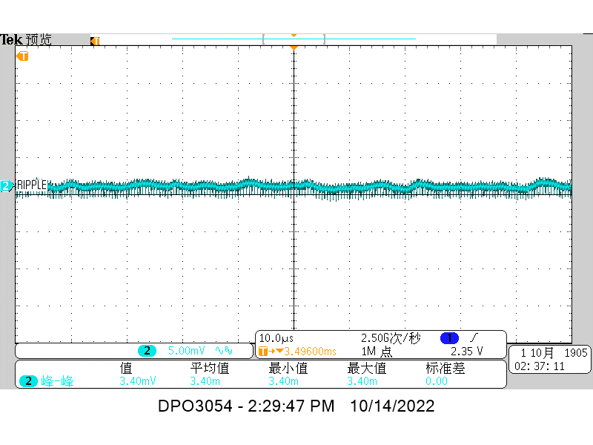 |  | 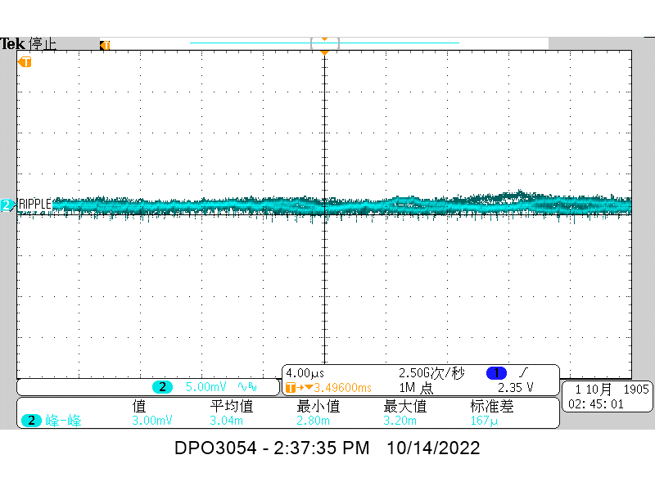

 | 11.6mV |  |  | 3.20mV |  | 3.40mV |  | 3mV
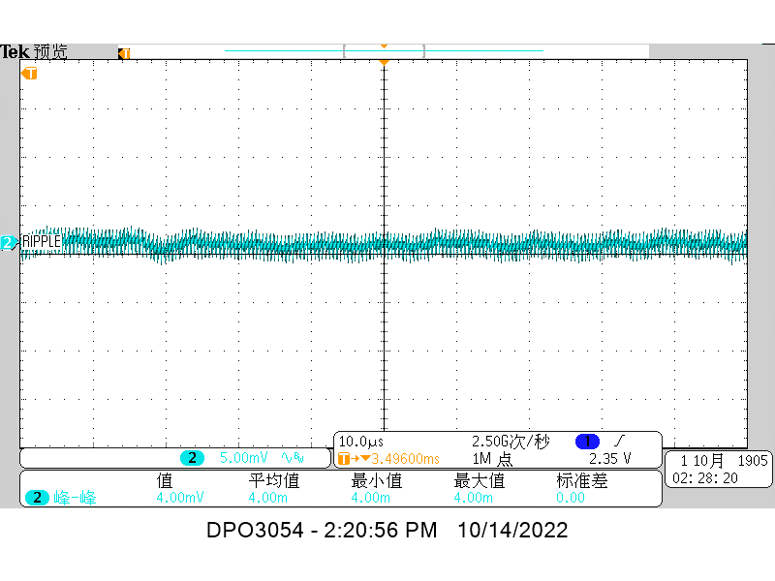
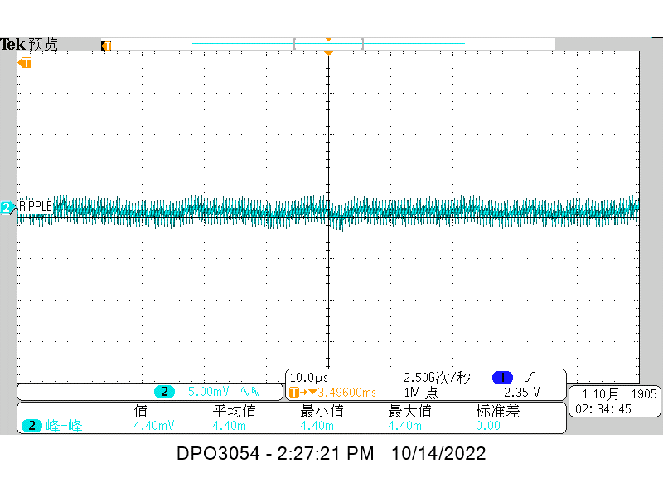
4.2V

 | 12mV |  |  | 4mV |  | 4.40mV |  | 3.6mV

5V |  |  |  | 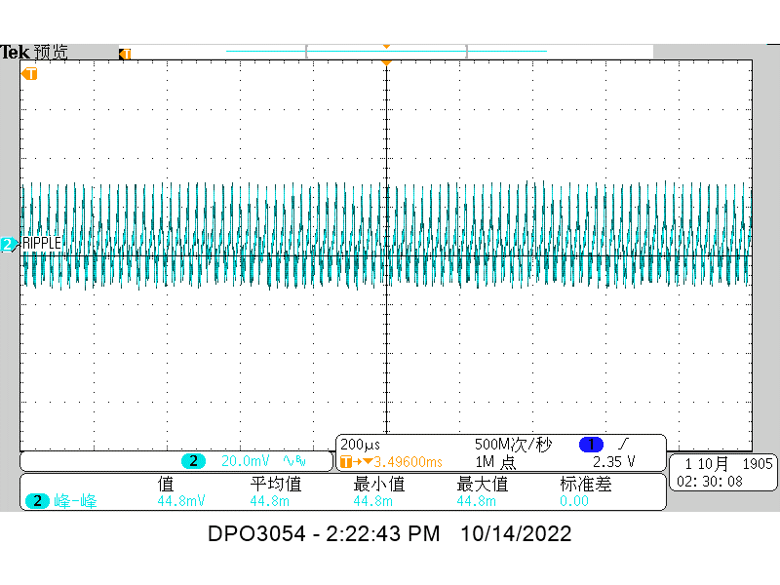 |  | 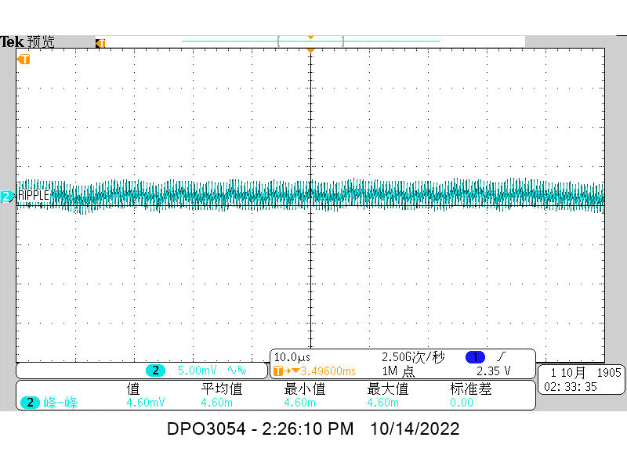

 | 13.2mV |  |  | 44.8mV |  | 4.6mV |  | 5mV

Load transient
 | 150pF
Load Transient Summary
VIN / IOUT |  | 250mA~750mA |  | 0A~1A |  | 0A~250mA
 |  | 250mA(Limit<3.43V) | 750mA(Limit>3.16V) | 0A(Limit<3.43V) | 1A(Limit>3.16V) | 0A(Limit<3.43V) | 250mA(Limit>3.16V)
3.0V |  | 3.31V | 3.22V | 3.35V | 3.18V | 3.30V | 3.23V
3.3V |  | 3.30V | 3.23V | 3.34V | 3.19V | 3.30V | 3.23V
3.7V |  | 3.30V | 3.24V | 3.34V | 3.20V | 3.30V | 3.23V
4.2V |  | 3.32V | 3.22V | 3.34V | 3.20V | 3.30V | 3.23V
5V |  | 3.32V | 3.22V | 3.34V | 3.20V | 3.30V | 3.23V

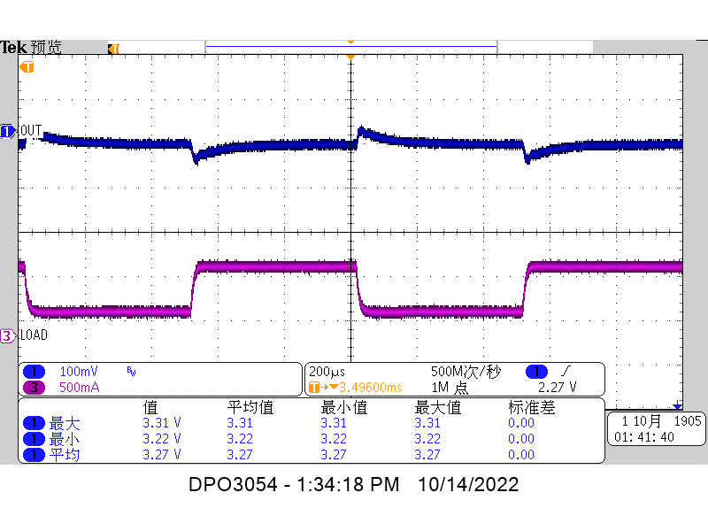
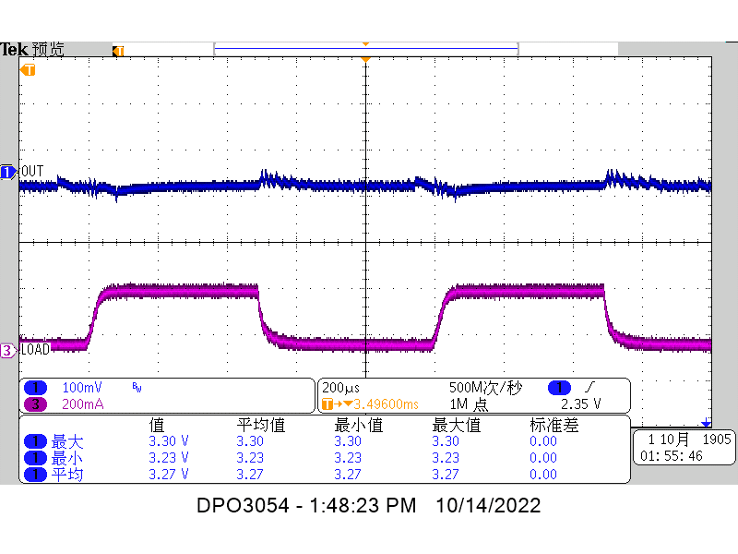
VIN=3.0V | Iout=250mA~750mA |  |  | Iout=0~1000mA |  |  | Iout=0~250mA
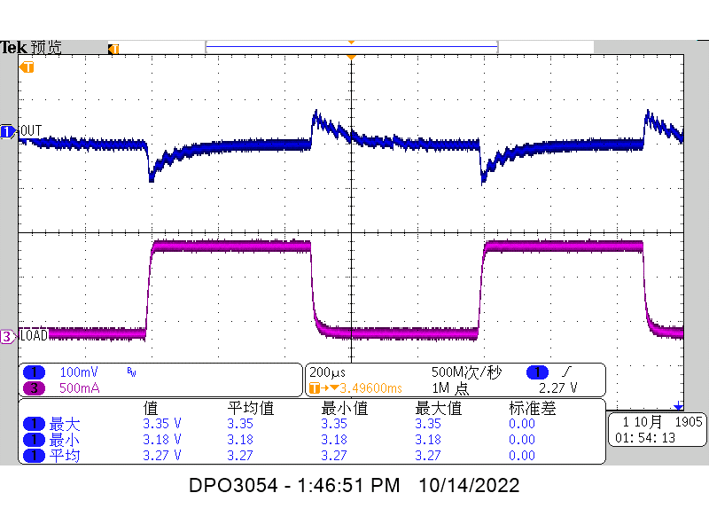

 | Max:3.31V Min:3.22mV |  |  | Max:3.35V Min:3.18V |  |  | Max:3,30V Min:3.23V

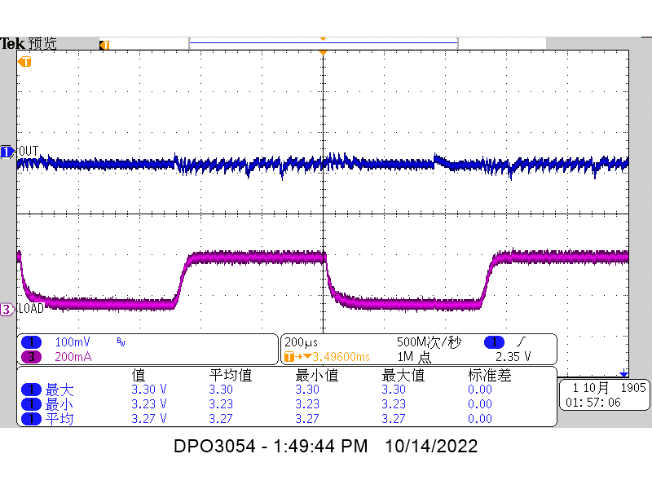
VIN=3.3V
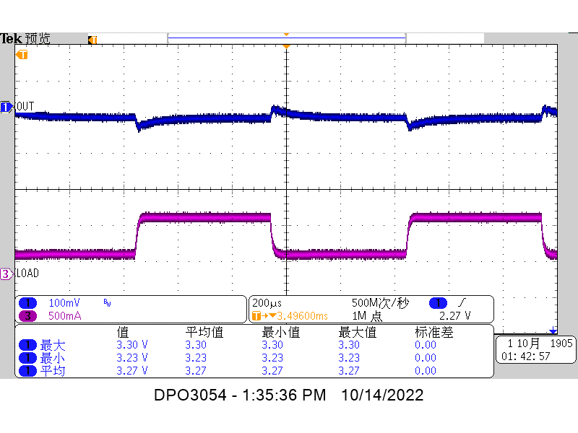
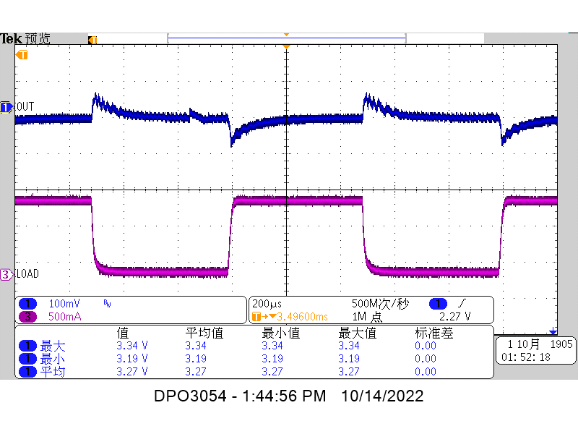

 | Max:3,30mV Min:3.23mV |  |  | Max:3.34V Min:3.19V |  |  | Max:3.30V Min:3.23V

VIN=3.7V
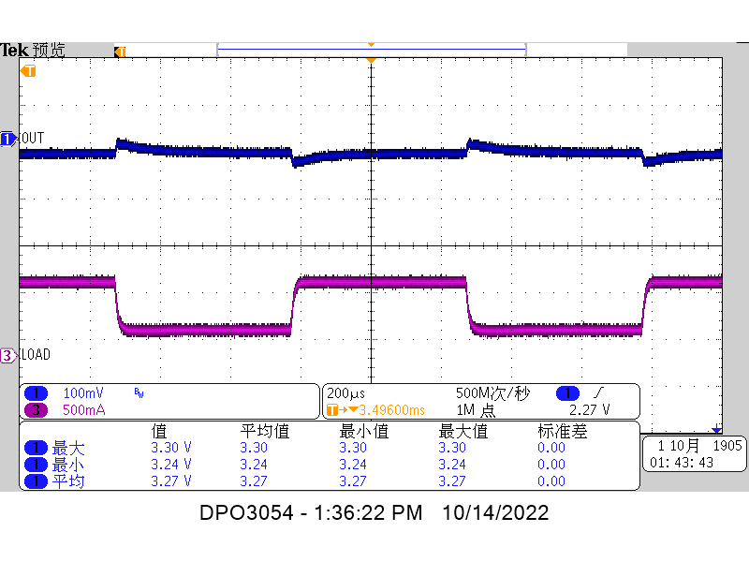
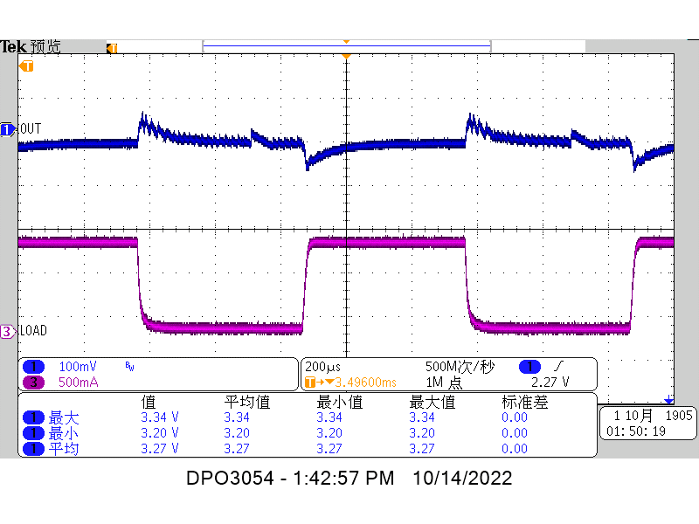
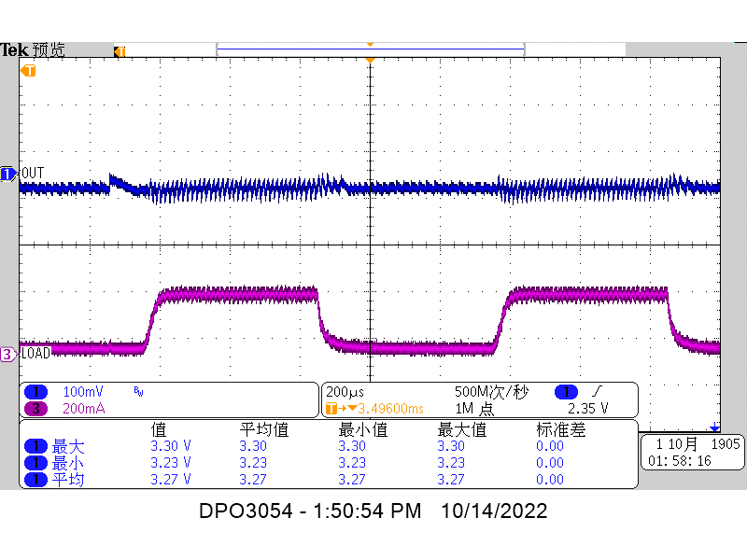

 | Max:3.30V Min:3.24mV |  |  | Max:3.34V Min:3.20mV |  |  | Max:3.30V Min:3.23V

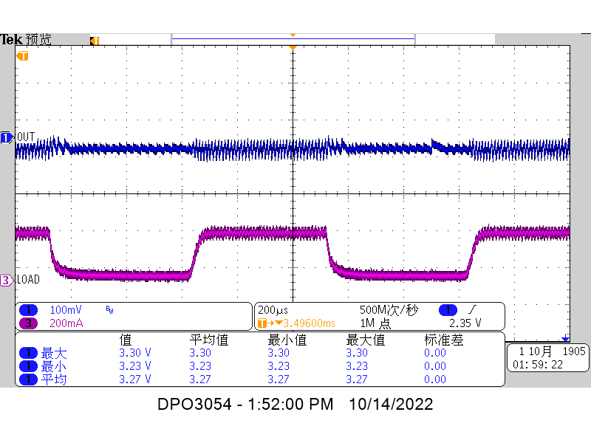
VIN=4.2V
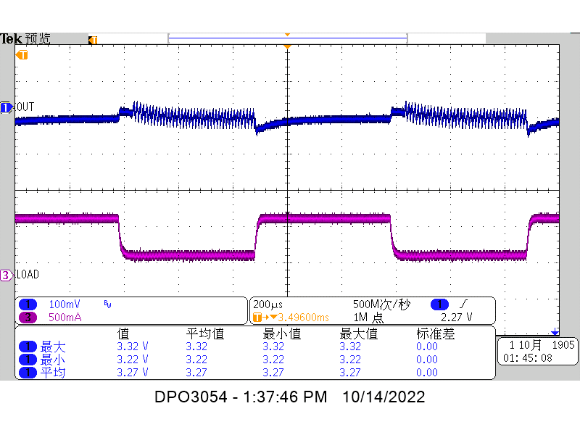
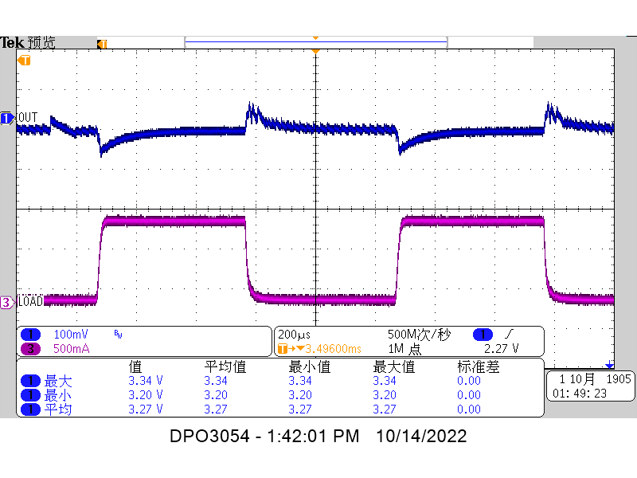

 | Max:3.32mV Min:3.22V |  |  | Max:3.34V Min:3.20mV |  |  | Max:3.30V Min:3.23V

VIN=5V
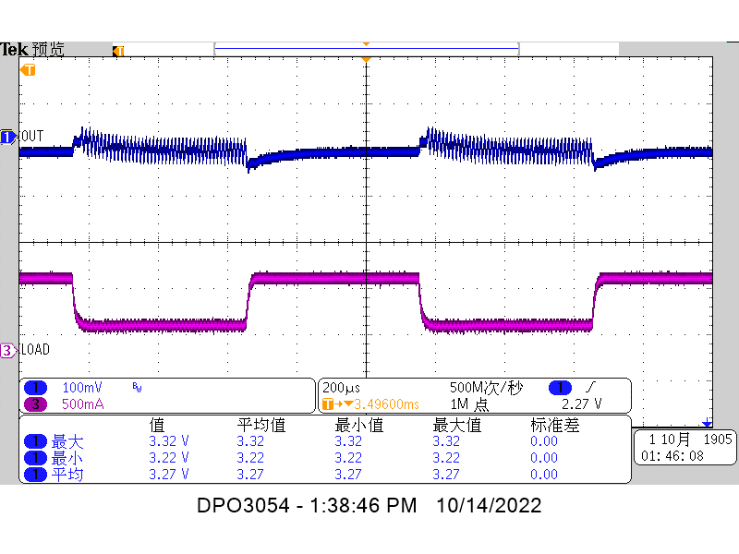
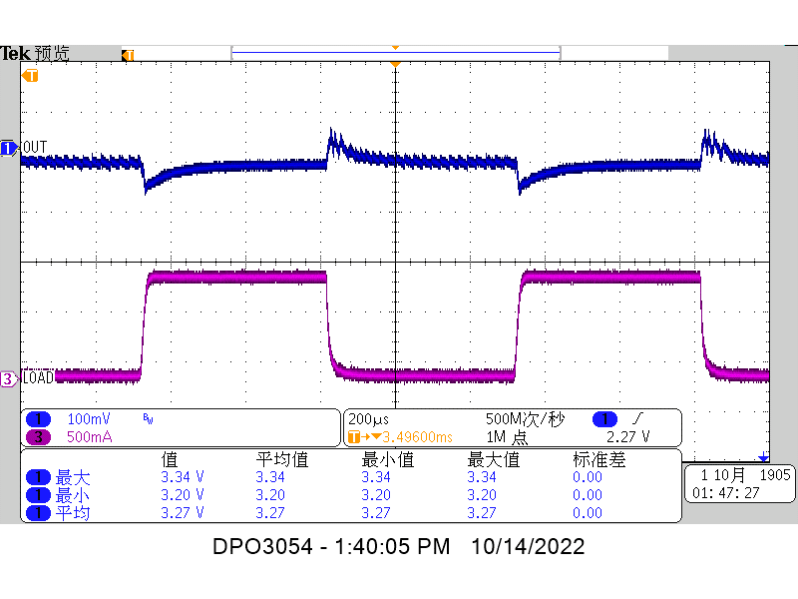

 | Max:3.32V Min:3.22V |  |  | Max:3.34V Min:3.20V |  |  | Max:3.30V Min:3.23V

Efficiency
Vin(3V) | Iin(mA) | Vout(V) | Iout(mA) | Eff(%) | Vin(3.3V) | Iin(mA) | Vout(V) | Iout(mA) | Eff(%)
3.002 | 0.696 | 3.313 | 0.567 | 89.905149441 | 3.299 | 0.664 | 3.313 | 0.622 | 94.072227071
3 | 1.246 | 3.312 | 1.062 | 94.096950241 | 3.297 | 1.193 | 3.313 | 1.117 | 94.083879755
2.988 | 5.882 | 3.311 | 4.963 | 93.49703586 | 3.273 | 5.379 | 3.312 | 4.977 | 93.629007399
2.97 | 11.982 | 3.312 | 10.087 | 93.878595671 | 3.259 | 10.88 | 3.313 | 10.077 | 94.154143841
2.899 | 43.469 | 3.311 | 35.706 | 93.815050491 | 3.223 | 38.897 | 3.31 | 35.682 | 94.21081705
2.767 | 96.84 | 3.311 | 75.93 | 93.822854236 | 3.232 | 82.51 | 3.308 | 75.93 | 94.18916819
2.938 | 138.73 | 3.312 | 116.03 | 94.284096268 | 3.24 | 125.63 | 3.311 | 116.03 | 94.382418782
2.972 | 281.06 | 3.309 | 246.08 | 97.482181233 | 3.273 | 231.28 | 3.31 | 215.91 | 94.409710784
2.857 | 533.3 | 3.31 | 446.7 | 97.042532607 | 3.268 | 467.3 | 3.31 | 446.6 | 96.79855709
2.817 | 806.1 | 3.311 | 646.7 | 94.2944808 | 3.289 | 678.3 | 3.31 | 646.5 | 95.920367155
2.943 | 1033.4 | 3.305 | 847.2 | 92.065876385 | 3.299 | 903.1 | 3.31 | 847 | 94.100784979
2.939 | 1228.6 | 3.303 | 997.5 | 91.24548438 | 3.284 | 1080.8 | 3.307 | 997.4 | 92.929815376

Vin(3.7V) | Iin(mA) | Vout(V) | Iout(mA) | Eff(%) | Vin(4.2V) | Iin(mA) | Vout(V) | Iout(mA) | Eff(%)
3.706 | 0.523 | 3.312 | 0.519 | 88.685084082 | 4.21 | 0.47 | 3.314 | 0.527 | 88.263910648
3.704 | 1.225 | 3.312 | 1.266 | 92.409573765 | 4.21 | 0.854 | 3.312 | 1.003 | 92.395600972
3.696 | 4.691 | 3.311 | 4.908 | 93.727350245 | 4.2 | 4.543 | 3.312 | 5.352 | 92.899720135
3.685 | 9.586 | 3.311 | 10.027 | 93.984293014 | 4.19 | 8.483 | 3.312 | 10.008 | 93.255431261
3.678 | 39.131 | 3.311 | 40.86 | 93.999354575 | 4.21 | 34.412 | 3.312 | 40.844 | 93.374133699
3.682 | 77.25 | 3.31 | 80.9 | 94.144346062 | 4.21 | 67.98 | 3.31 | 80.87 | 93.530268439
3.667 | 105.7 | 3.11 | 119.8 | 96.12388381 | 4.23 | 96.89 | 3.31 | 115.94 | 93.635808881
3.69 | 227.95 | 3.311 | 246.07 | 96.861655465 | 4.15 | 207.16 | 3.31 | 246.02 | 94.720593127
3.694 | 420.5 | 3.308 | 446.6 | 95.108937139 | 4.22 | 363.7 | 3.301 | 446.4 | 96.009444793
3.688 | 607.7 | 3.31 | 646.7 | 95.510409256 | 4.25 | 532.7 | 3.308 | 645.5 | 94.317030886
3.658 | 817.8 | 3.308 | 847.1 | 93.671909901 | 4.23 | 707.3 | 3.308 | 847 | 93.649375526
3.686 | 962.7 | 3.307 | 997.4 | 92.95168268 | 4.2 | 840.4 | 3.305 | 997.3 | 93.381737155
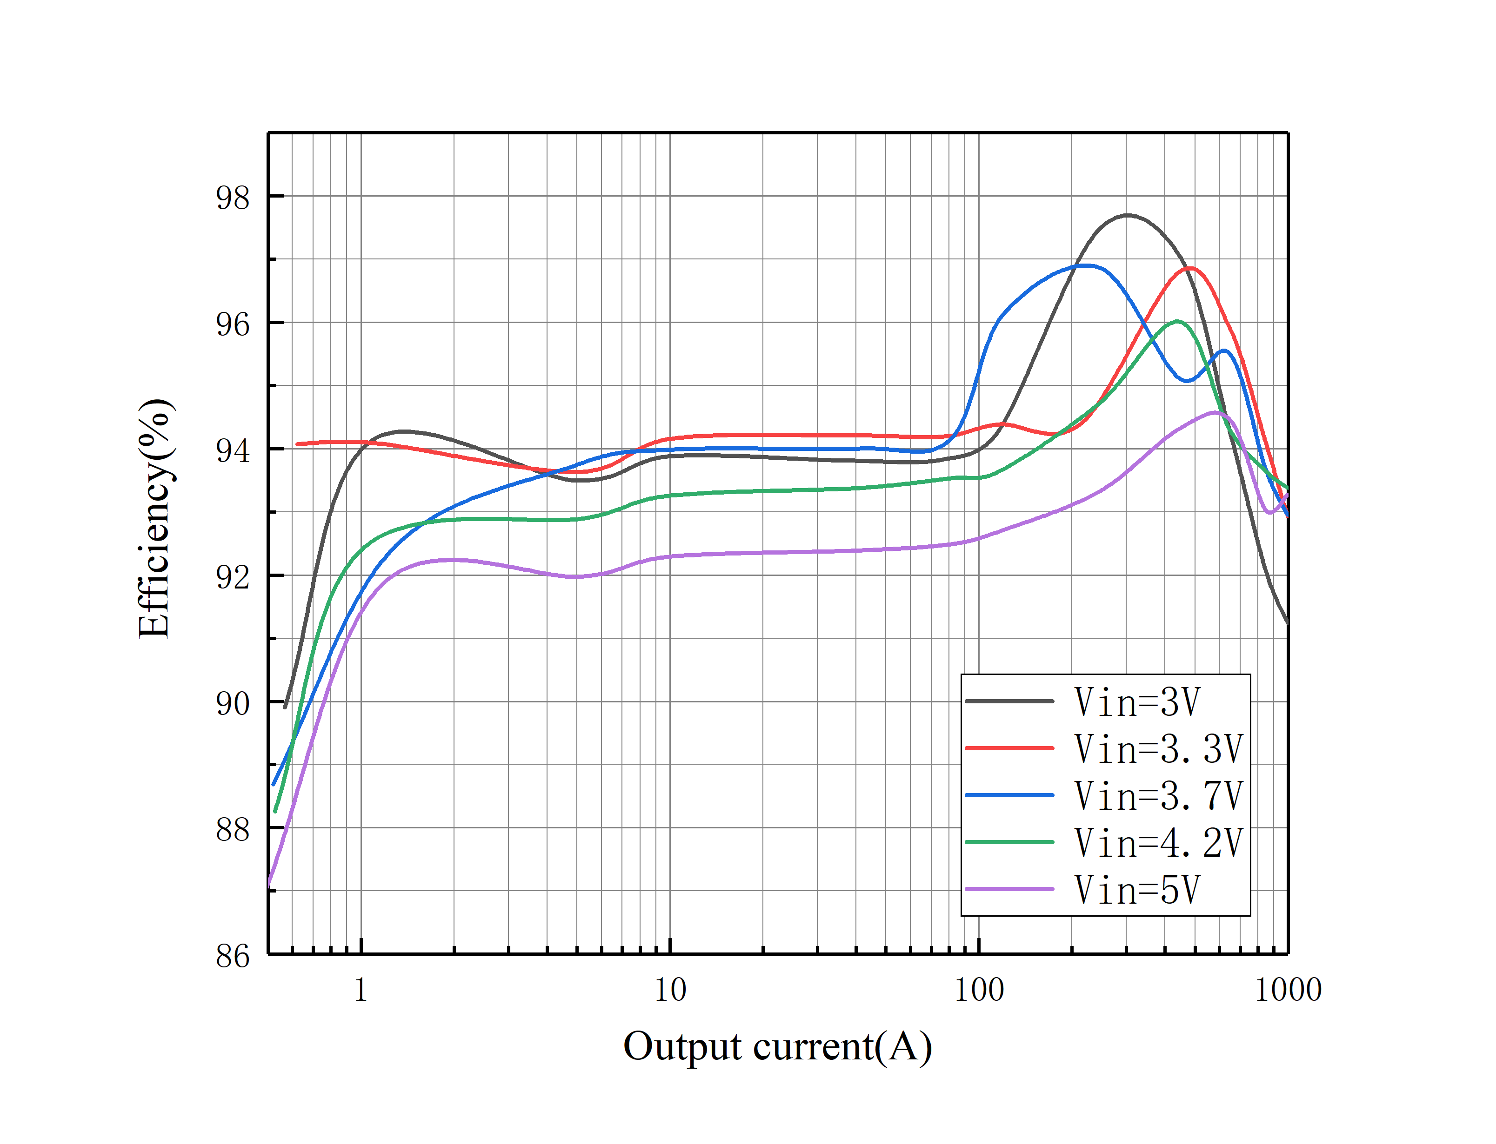

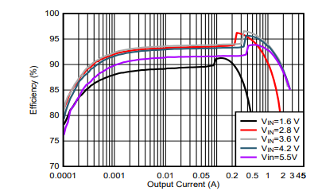
Vin(5V) | Iin(mA) | Vout(V) | Iout(mA) | Eff(%)
5.01 | 0.374 | 3.314 | 0.492 | 87.017835986
5.01 | 0.844 | 3.314 | 1.172 | 91.854395474
5 | 3.771 | 3.312 | 5.236 | 91.973651551
4.99 | 7.234 | 3.311 | 10.062 | 92.292082091
4.95 | 29.491 | 3.311 | 40.732 | 92.384735079
4.98 | 58.05 | 3.311 | 80.75 | 92.48475383
4.92 | 84.11 | 3.311 | 115.84 | 92.684048086
4.91 | 177.65 | 3.31 | 245.93 | 93.323882803
5.08 | 308.3 | 3.309 | 446.4 | 94.315639997
5.01 | 451.6 | 3.306 | 646.5 | 94.466912057
4.9 | 613.1 | 3.3 | 846.9 | 93.0290694
4.94 | 714.8 | 3.303 | 997.1 | 93.268672871

